2019
0 |  | 정답 | 문제 | 회차 | 번호
0.98615344375 | X | 파일 | DBMS 사용 이전의 데이터 관리 방식으로 운영체제의 지원으로 여러 파일에 나누어 데이터를 영구 저장하고 운영하는 시스템은? ㅇㅇ 처리 시스템 | 2019 | 1
0.63152119061 | X | 일, 보, 경제 | 데이터 중복으로 발생 가능성이 있는 문제는? ㅇ관성, ㅇ안성, ㅇㅇ성 | 2019 | 2
0.35147889993 | X | 1 | 한 조직의 연관된 데이터의 집합을 다수의 사용자가 공용으로 사용하기 위해 통합 저장한 데이터 1) 데이터베이스 2) 데이터베이스 시스템 3) 데이터베이스 관리 시스템 4) 데이터 | 2019 | 3
0.14362466193 | X | 사전, 메타 | 데이터는 값과 DBMS의 데이터 ㅇㅇ에서 관리, 담당하는 ㅇㅇ 데이터로 구성 | 2019 | 4
0.0098950273684 | X | 요구사항, 개념, 논리, 물리 | 데이터베이스 모델링 단계의 순서 ㅇㅇㅇㅇ 분석 -> ㅇㅇ적 데이터 모델링 -> ㅇㅇ적 데이터 모델링 -> ㅇㅇ적 데이터 모델링 | 2019 | 6
0.31560999316 | X | 개념, 논리 | 데이터베이스 모델링 과정에서 ER 모델은 ㅇㅇ적 데이터 모델링, 관계형 모델은 ㅇㅇ적 데이터 모델링 | 2019 | 7
0.088757329385 | X | 3 | 서버와 클라이언트 사이 데이터에 접근하는데 사용되는 비즈니스 규칙을 저장한 중간 계층을 삽입하여 운용하는 데이터베이스 시스템 아키텍처는? ㅇ계층 클라이언트-서버 구조 | 2019 | 8
0.65034414904 | X | OOOX | [부서] ←<근무>= [사원]의 해석 - 한 부서에 여러 명의 사원이 근무할 수 있음. (O/X) - 한 사원은 한 부서에만 근무할 수 있음. (O/X) - 사원이 근무하지 않는 부서가 있을 수 있음. (O/X) - 부서에 소속되지 않고 근무하는 사원이 있을 수 있음. (O/X) | 2019 | 10
0.30324642006 | X | 2 | 부서 개체 집합은 부서코드, 부서명, 주소, {전화번호}로 이루어짐. 이를 관계형 모델로 변형할 경우는? 1) 부서: 부서코드(PK), 부서명, 주소, 전화번호 2) 부서: 부서코드(PK), 부서명, 주소, 전화번호 / 전화번호: 부서코드(FK), 전화번호 3) 부서: 부서코드(PK), 부서명, 주소, 사원코드(FK), 전화번호: 전화번호 | 2019 | 11
0.65878828121 | X | XOXX | 개체 집합에서 { }와 같이 중괄호로 묶인 속성의 특징 - 다른 속성 값으로부터 유추하여 알아 낼 수 있는 값 (O/X) - 한 개체에 대해 두 개 이상의 값을 가짐. (O/X) - 포함된 속성 값이 여러 개로 나누어져도 또 다른 의미를 가짐. (O/X) - 각 개체를 구분하는 유일한 값으로 구성 (O/X) | 2019 | 12
0.0074876750034 | X | 릴레이션, 칼럼, 레코드 | 관계형 모델에서 데이터를 저장, 관리하는 2차원 형태의 표는 ㅇㅇㅇㅇ이며, 가로축은 ㅇㅇ이고, 데이터를 의미하는 세로축은 ㅇㅇㅇ임. | 2019 | 13
0.26654664509 | X | 유일, 무순서, 무순서, 원자 | 릴레이션의 특징 레코드의 ㅇㅇ성; 중복된 레코드가 불가능 레코드의 ㅇㅇㅇ성; 순서는 의미가 없음. 컬럼의 ㅇㅇㅇ성; 컬럼은 순서가 없고, 이름과 값의 쌍임. 컬럼값의 ㅇㅇ성; 모든 값들은 나눌 수 없는 단 하나의 의미 | 2019 | 15
0.04154959645 | X | 1 | 자동차 릴레이션의 컬럼은 제조사, 이름, 차종, 연비, 인원, 가격임. 이 중 이름, 연비, 가격 컬럼만으로 새로운 릴레이션을 구성하기 위한 관계대수식은? 1. Π이름, 연비, 가격(자동차) 2. σ이름, 연비, 가격(자동차) 3. 이름, 연비, 가격Π(자동차) 4. 이름, 연비, 가격σ(자동차) | 2019 | 16
0.78165838209 | X | 3 | 두 개의 릴레이션 사이에 명시되는 제약 조건으로 한 릴레이션에 있는 레코드가 다른 릴레이션에 있는 레코드를 참조하려면 반드시 존재하는 레코드만 참조해야 한다는 제약조건을 명시 1) 영역 제약조건 2) 키 제약조건 3) 참조 무결성 제약조건 4) 개체 무결성 제약조건 | 2019 | 17
0.87897073238 | X | 조작 | 데이터베이스로부터 정보를 검색하고, 레코드를 추가, 삭제, 수정할 수 있는 기능을 하는 SQL 언어 영역은? 데이터 ㅇㅇ 언어 | 2019 | 18
0.4017487169 | X | ALTER | 새로운 칼럼 추가, 컬럼의 데이터 타입 변경 등 테이블의 구조를 변경하기 위해 사용하는 명령어는? | 2019 | 19
0.75581892285 | X | 2 | 임의의 릴레이션 스키마 R의 인스턴스 r(R)에 포함되는 서로 다른 두 투플 t1, t2와 속성 집합 X와 Y에 대해 t1[X] = t2[X]일 때, t1[Y] = t2[Y]이면 성립한다는 것은? 1) 암스트롱 추론 규칙 2) 함수적 종속성 3) 조인 종속성 4) 카노니컬 커버 | 2019 | 20
0.06390340294 | X | 1 | 릴레이션 내의 컬럼 간의 함수적 종속 관계를 직관적이고 이해하기 쉽게 직사각형과 화살표로 도식화한 표현 방식은? 1) 함수적 종속성 다이어그램 2) ER 다이어그램 3) 벤 다이어그램 4) UML 다이어그램 | 2019 | 21
0.81273740194 | X | OOXO | 정규화에 대한 설명 - 관계형 데이터베이스 모델에서 논리적 데이터베이스 스키마를 효과적으로 설계하는 데 이용 (O/X) - 정보의 중복으로 인해 발생할 수 있는 문제점, 즉 삽입, 삭제, 갱신 등의 과정에서 발생할 수 있는 이상 현상을 방지 (O/X) - 정규화는 관계형 데이터베이스의 문제점을 해결하기 위해 여러 릴레이션을 하나의 릴레이션으로 통합하는 과정 (O/X) - 투플들에서 서로 관련되는 데이터 속성요소 간의 종속성을 최소화하기 위한 구성 기법 (O/X) | 2019 | 22
0.48565740328 | X | 2 | 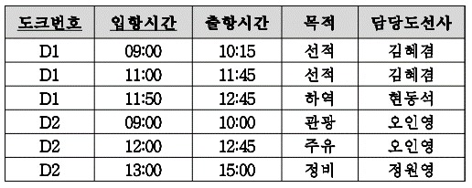 함수적 종속성이라고 할 수 없는 것은? 1) {도크번호, 입항시간} -> 출항시간 2) 출항시간 -> 목적 3) {도크번호, 입항시간} -> 목적 4) 목적 -> 담당도선사 | 2019 | 23
0.047447101724 | X | 321 | (1)BC정규형, (2)제3정규형, (3)제2정규형을 조건 수준이 약한 순에서 강한 순으로 나열 ㅇ -> ㅇ -> ㅇ | 2019 | 24
0.4100236121 | X | 1234 | 다음 중 (1)데이터베이스, (2)파일, (3)블록, (4)레코드를 크기가 큰 순에서 작은 순으로 나열 ㅇ -> ㅇ -> ㅇ -> ㅇ | 2019 | 25
0.41386526469 | X | OXOO | 가변 길이 레코드 방식이 필요한 이유 - 한 블록 내에 저장되는 레코드 유형이 둘 이상일 때 (O/X) - 릴레이션의 수정이 매우 자주 발생할 때 (O/X) - 길이가 고정되지 않은 컬럼이 한 개 이상일 때 (O/X) - 레코드가 멀티셋을 이용하는 컬럼을 가질 때 (O/X) | 2019 | 26
0.83201164674 | X | 132 | 물리적 저장장치인 (1)캐시, (2)자기디스크, (3)메인메모리 데이터 접근 속도가 빠른 장치에서 느린 장치 순으로 나열 ㅇ -> ㅇ -> ㅇ | 2019 | 27
0.45822198899 | X | 희소 | ㅇㅇ 인덱스: 인덱스의 엔트리가 일부 레코드에 대한 검색 키 값만을 유지하는 인덱스 | 2019 | 28
0.0026377370177 | X | OOXO | 요청된 레코드에 빠르게 접근할 수 있도록 하는 구조인 인덱스의 효율성에 대한 평가기준 - 인덱스를 저장하기 위해 부가적으로 필요한 공간 비용 (O/X) - 새로운 데이터 삽입 시 발생하는 인덱스 구조 유지 비용 (O/X) - 인덱스를 사용하기 위한 SQL 문법의 복잡성 (O/X) - 인덱스를 통해 데이터를 찾고 접근하는데 걸리는 시간 (O/X) | 2019 | 29
0.13133540559 | X | 해시 | 해시 인덱스에서 레코드 검색키의 집합을 입력 받아 버킷 주소에 대응 시키는 h를 ㅇㅇ 함수라고 함. | 2019 | 30
0.7334129264 | X | 1 | 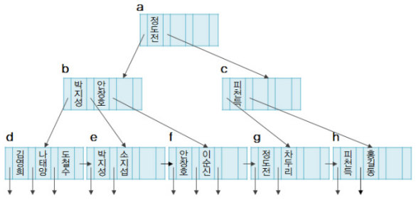 인덱스는 어떤 트리 구조인가? 1) B+-트리 2) B-트리 3) AVL-트리 4) Red-Black-트리 | 2019 | 31
0.42272038213 | O |  | 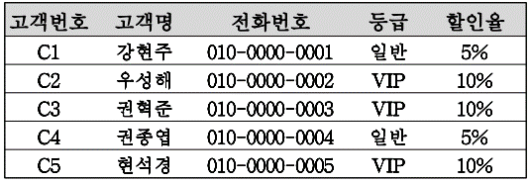 할인율 컬럼에 비트맵 인덱스를 생성한다고 할 때, 5%에 대한 비트열로 올바른 것은? 1) 10010 2) 01010 3) 12345 4) 01101 | 2019 | 33
0.040821068515 | X | 원자, 일관, 고립, 지속 | 트랜잭션의 ACID 특성은? - ㅇㅇ성; 하나의 트랜잭션에 포함된 모든 연산은 완전히 수행되거나 전혀 수행되지 않음. - ㅇㅇ성; 특정 트랜잭션이 수행되기 전과 후에 데이터베이스가 일관된 상태 유지 - ㅇㅇ성; 특정 트랜잭션이 데이터베이스를 갱신하는 동안 다른 트랜잭션에 의해 방해받지 않음. - ㅇㅇ성; 완료된 트랜잭션의 결과는 어떠한 시스템의 장애에도 데이터서비스에 반영되어야 함. | 2019 | 34
0.19209132397 | X | 4 | 트랜잭선 Ti와 Tj의 스케줄에 포함된 데이터베이스 연산의 실행 순서를 교환하여도 논리적으로 문제가 발생하지 않는 데이터베이스 연산으로 짝지어진 것? 1) Ii = WRITE(Q), Ij = WRITE(Q) 2) Ii = READ(Q), Ij = WRITE(Q) 3) Ii = WRITE(Q), Ij = READ(Q) 4) Ii = READ(Q), Ij = READ(Q) | 2019 | 35

